产品列表
物料编号 | 图片 | 产品名称 | 规格型号 | 硬度 | 颜色 | 重量 | 单价 | 含税单价
 |  | 硅胶遮挡格 | 130*73*10 | 50 | 透 |  | 1.85
FC-185-A |  | 硅胶件 | 37*6*5 | 50 | 透 |  | 0.1
 |  | 读卡器硅胶件 | 18*8.6*5.8 | 50 | 透 |  | 0.095
 |  | 巡更机A |  | 50 | 黑 |  | 0.15
 |  | 巡更机B |  | 50 | 黑 |  | 0.08
FC-1882M |  | 硅胶按键 |  | 40 | 透 |  | 0.85
 |  | 硅胶帽子 |  | 50 | 透 |  | 0.05
FC-185-B | 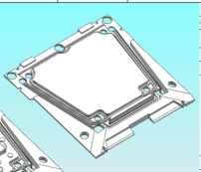 | 无键硅胶件 |  | 50 | 透 |  | 0.9
FC-185-A |  | 按键硅胶件 |  | 50 | 透 |  | 1.1
FC-A106-B |  | USB插头硅胶件 |  |  | 黑 |  | 0.075
FC-A106-A |  | 硅胶件 |  | 50 | 透 |  | 0.063
FC-A01-A |  | 硅胶件 |  | 50 | 透 |  | 0.094
FC-A186 |  | 硅胶按键 |  | 50 | 透 |  | 0.41
FC-A01-b |  | 硅胶件 |  | 50 | 透 |  | 0.55
 |  | 金属竖形指纹硅胶按键 |  | 50 | 透 |  | 0.2
C-103 |  | 长条型硅胶按键 |  | 50 | 透 |  | 0.325
FC-8100T |  | 硅胶套 |  | 60 | 黑 |  | 0.1
FC-8102 |  | 硅胶按键 |  | 50 | 透 |  | 1.05
FC-R60M |  | 硅胶按键 |  | 50 | 透 |  | 1.1
 |  | 电控插座 |  | 50 | 透 |  | 0.24
 |  | 金属指纹机 |  | 50 | 透 |  | 0.6
8100T-A |  | 硅胶套 | 高度5.7 | 60 | 黑 |  | 0.17
FC-201DT |  | 硅胶圈 |  | 50 | 黑 |  | 0.15
FC-Y103A |  | 硅胶按键 |  | 50 | 透 |  | 0.58
FC-201DT |  | 硅胶圈 |  | 50 | 黑色 |  | 0.15
8400T |  | 硅胶件 |  | 50 | 黑色 |  | 0.4
8180- |  | 支架硅胶件 |  | 50 | 黑色 |  | 0.54
FC-335M_V1 |  | 硅胶件 |  | 50 | 透明 |  | 0.8
B104-A |  | 硅胶件 |  | 50 | 透明 |  | 0.7
A208T/B04-USB |  | USB插头硅胶件 |  | 30 | 黑 |  | 0.07
B104-A |  | 门铃按键 |  | 50 | 透明 |  | 0.065
8160T |  | 按键 |  | 50 | 透明 |  | 0.245
A208T |  | 硅胶件 |  | 50 | 透明 |  | 0.8
8100T2 |  | 硅胶方圈 | 54*36.8*5.8 | 50 | 黑 |  | 0.305
8280 |  | 束线硅胶 | 高度6.5 | 50 | 黑 |  | 0.17
8150 |  | USB硅胶塞 |  | 50 | 黑 |  | 0.105
DJ01-8245 |  | 硅胶圈 | 45.9*30.9*5.8 |  | 黑色 |  | 0.26
U105 |  | 硅胶按键 |  | 50 | 透明 |  | 0.27
KQ05 |  | 硅胶件 |  | 60度 | 透明 |  | 0.38
DJ02 |  | 按键硅胶件 |  | 60度 | 透明
8143 | 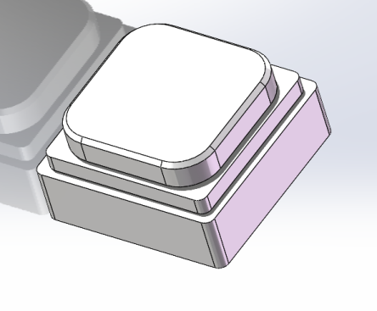 | 门铃按键 |  | 50 | 透明 |  | 0.26

报价
报价单
行号 | 商品名称 | 整体尺寸 | 单孔 | 材质 | 数量 | 不含税单价(元/个） | 含税价 | 货（天）
1 | KQ05-硅胶件 |  |  | 硅胶 |  | 0.35 | 0.38
2 | 模具 |  | 一出20 |  |  |  | 1800
5 | 参考实物图 | 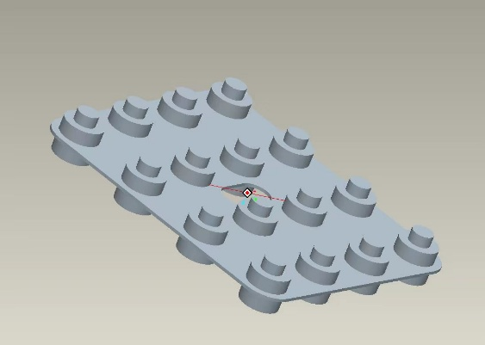
6
7
8
9
10
11
1 | 8143门铃按键 |  |  | 硅胶 |  | 0.26 | 0.28
2 | 模具 |  | 一出20 |  |  |  | 1600 | 10
5 | 参考实物图
6
7
8
9
10
11
1 | 电控插座
备注：

联系人：卢楚文 电话：13928664631 固话：86488938 QQ:1808540680
 |  |  |  |  | 佛山市南海罗村南华塑料橡胶厂
 |  |  |  |  |  | 2024.3.6

